Лист1
Школа | МБОУ ООШ №25 имени В.В.Буракова станицы Баракаевской |  |  | Отд./корп |  |  |  | День | 2021-10-11

Прием пищи | Раздел | № рец. | Блюдо | Выход, г | Цена | Калорийность | Белки | Жиры | Углеводы

1-4 классы | Овощи | 106 | Огурцы свежие | 100 |  | 14.00 | 0.80 | 0.10 | 2.50
 | Гор.блюдо | 307 | Омлет натуральный | 150 |  | 244.60 | 12.90 | 20.07 | 3.05
 | Хлеб | 108 | Хлеб пшеничный | 35 |  | 82.25 | 2.66 | 0.28 | 27.22
 | Хлеб | 109 | Хлеб ржаной йодированный | 20 |  | 34.80 | 1.32 | 0.24 | 10.01
 | Печенье | 608 | Печенье"Аленка" | 25 |  | 91.50 | 1.47 | 1.17 | 18.75
 | Сок фруктовый | 518 | Сок яблочный | 200 |  | 82.80 | 0.90 | 0.20 | 0.20
 |  |  |  |  | 38.80 | 179.05 | 18.58 | 0.58 | 29.92
5-9 классы | Овощи | 106 | Огурцы свежие | 110 |  | 15.14 | 0.88 | 0.11 | 25.75
 | Гор.блюдо | 307 | Омлет натуральный | 200 |  | 277.21 | 14.62 | 22.74 | 3.45
 | Хлеб | 108 | Хлеб пшеничный | 50 |  | 117.50 | 3.80 | 0.40 | 38.88
 | Хлеб | 109 | Хлеб ржаной | 30 |  | 52.20 | 1.98 | 0.36 | 15.01
 | Сок фруктовый | 518 | Сок яблочный | 200 |  | 92.00 | 1.00 | 0.20 | 0.20
 |  |  |  |  | 35.74р. | 436.55 | 22.28 | 23.81 | 83.29
Завтрак | Овощи | 106 | Огурцы свежие | 110 |  | 15.14 | 0.88 | 0.11 | 25.75
сотрудники | Гор.блюдо | 307 | Омлет натуральный | 200 |  | 277.21 | 14.62 | 22.74 | 3.45
 | Хлеб | 108 | Хлеб пшеничный | 50 |  | 117.50 | 3.80 | 0.40 | 38.88
 | Хлеб | 109 | Хлеб ржаной | 30 |  | 52.20 | 1.98 | 0.36 | 15.01
 | Сок фруктовый | 518 | Сок яблочный | 200 |  | 92.00 | 1.00 | 0.20 | 0.20
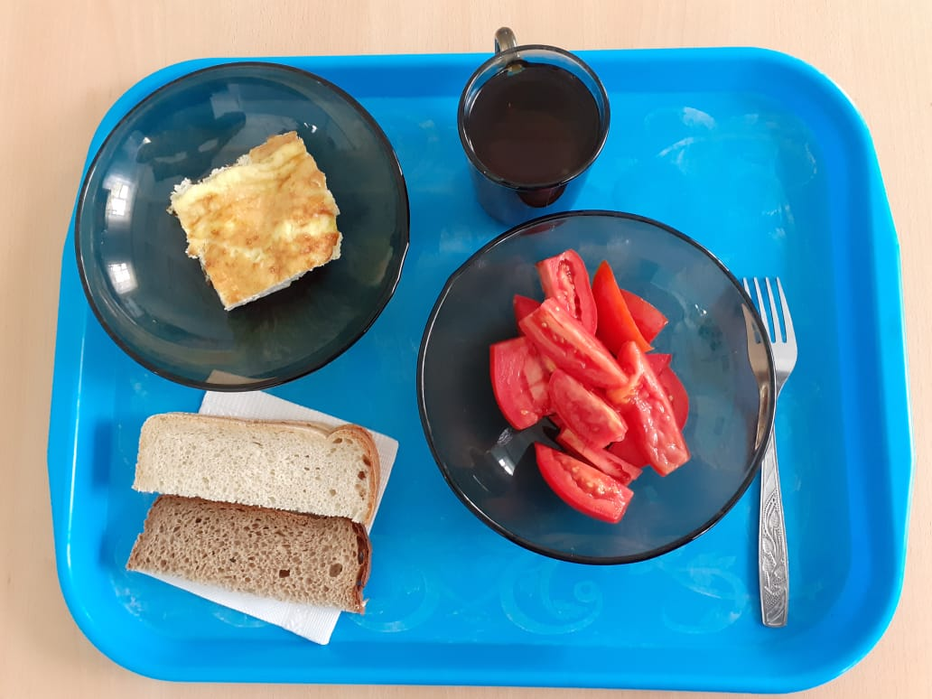
 |  |  |  |  | 35.72р. | 436.55 | 22.28 | 23.81 | 83.29

